授权返款协议
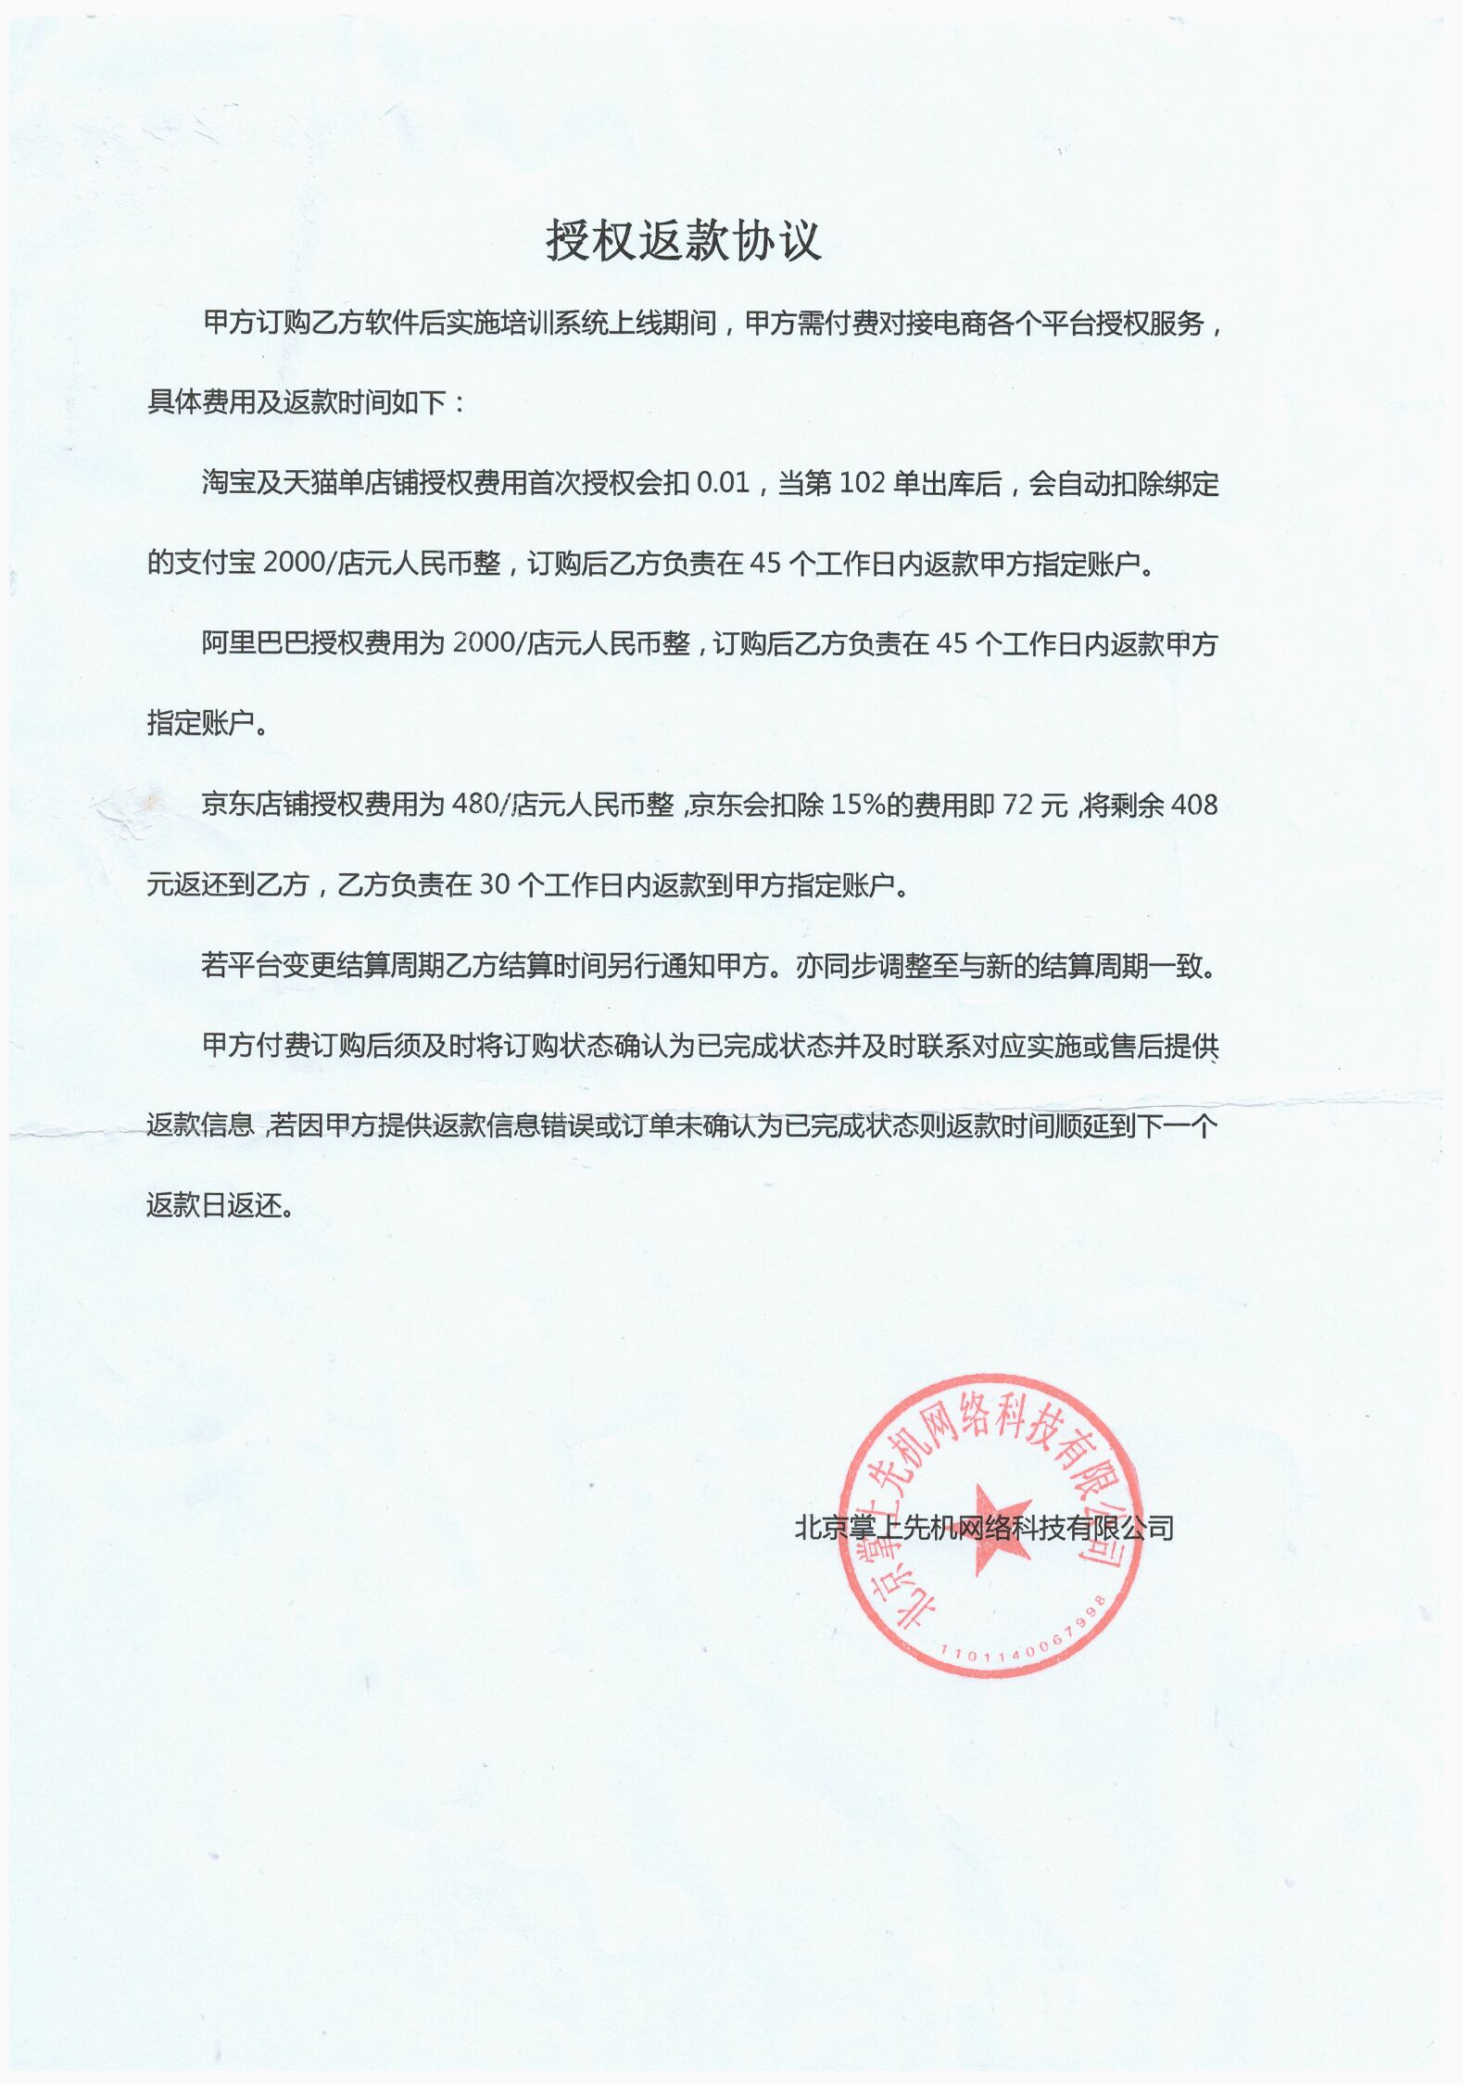 | 补充说明 苏宁店铺授权费用为2000元人民币整/店，订购后乙方负责在45个工作日内返款到甲方在返款表格内填写的指定账户。 请在左下角的第一个子表内填写返款信息。

